myTEM Smart Home
myTEM Smart Home

Die Rechner auf den Registern können verwendet werden um Kabellängen und nötige Speisungen zu bestimmen für folgende myTEM Systeme:

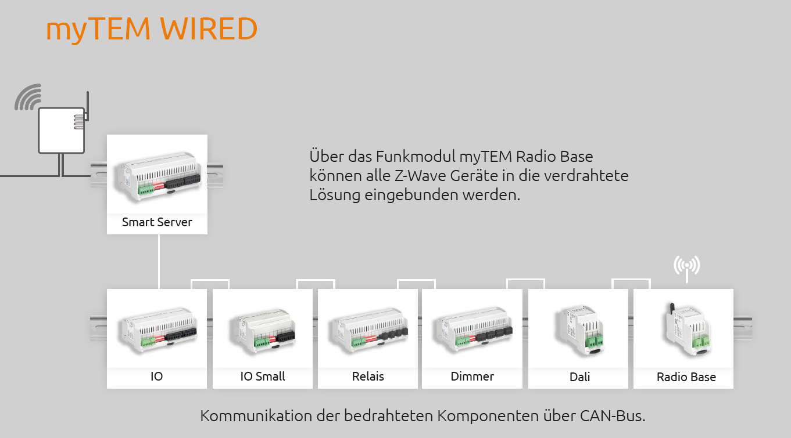
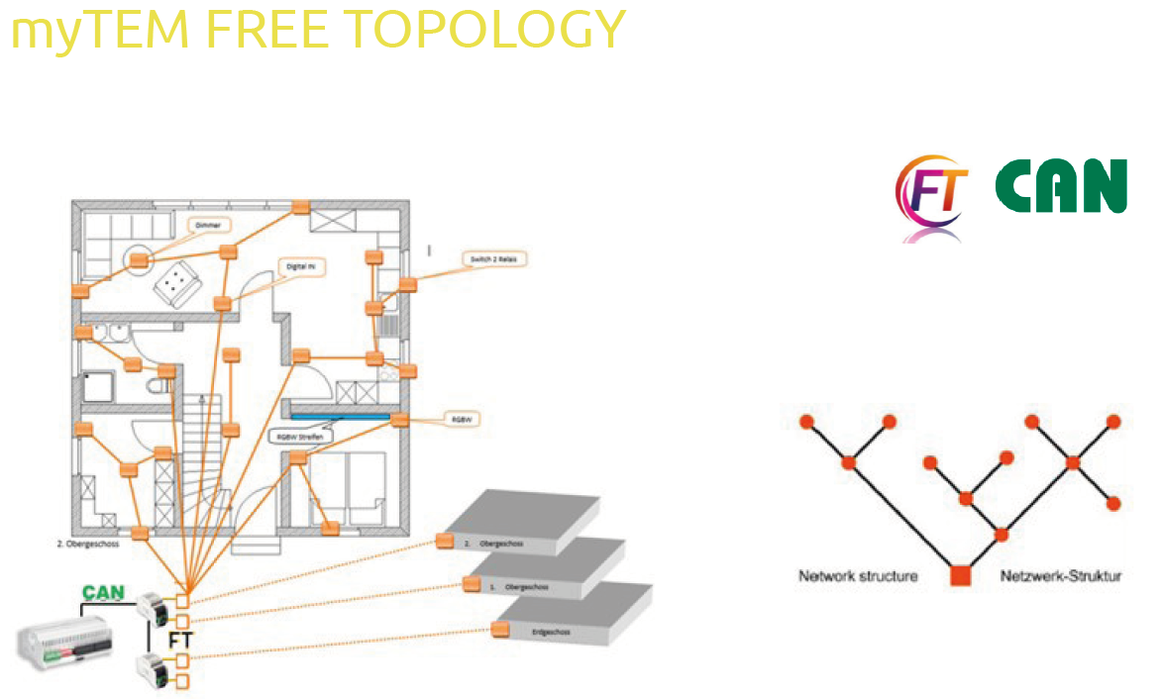

Rechner unter myTEM Wired Rechner | Rechner unter myTEM Free Topology Rechner

